XXXXXXXXXXX
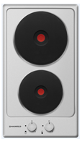
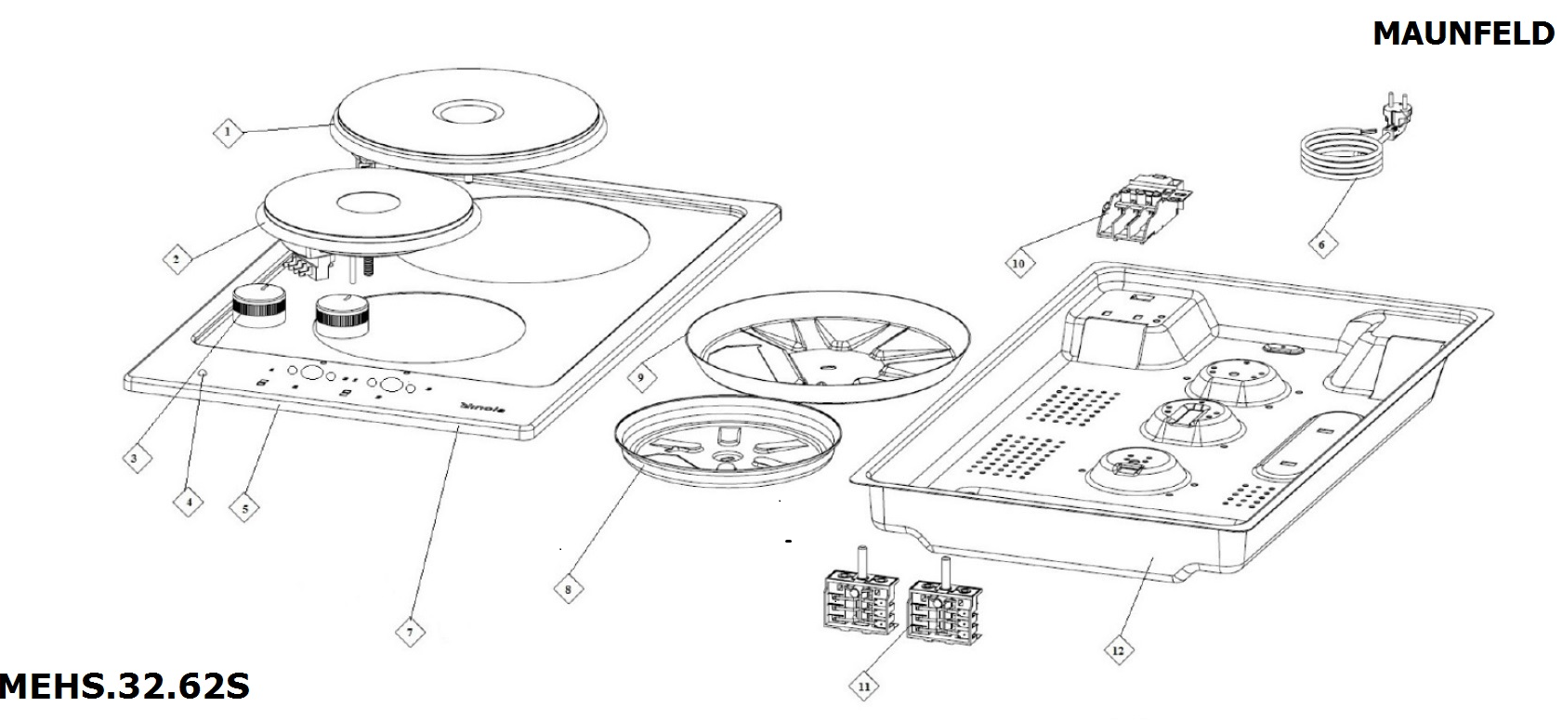
# | CODE | DESCRIPTION EN
1 | HOC.940.1000.15 | конфорка 18 см, 2000W
2 | HOC.940.1000.14 | конфорка 14,5 см, 1800W
3 | HOC.210.1000.96 | ручка управления
4 | HOC.290.1000.30 | сигнальная лампа
5 | YOC.140.1000.24 | рабочий стол
6 | HOC.420.1000.03 | PLUGGED CABLE 3*1,5 MM
8 | YOC.140.1000.12 | фиксатор конфорки 14,5
9 | YOC.140.1000.25 | фиксатор конфорки 18
10 | HOC.410.1000.04 | клеймная коробка
11 | HOC.430.1000.05 | переключатель режимов
12 | YOC.140.1001.63 | корпус

